상품제안서
힐링온 눈마사지기 눈안마기 ZP4420 인쇄 각인 가능 | 상품코드: F28667

 |  |  |  |  |  |  | 02-412-0044 | www.easy1.co.kr
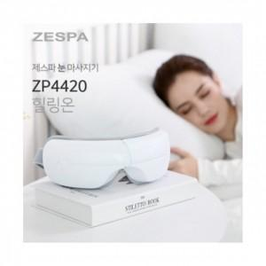

【상세/제작정보】 | 100개미만 13만원 부과세별도-레이저인쇄

【인쇄/포장옵션】 | 레이저 / 포장불가능

【공급단가】 | 수량 | 30~ | 50~ | 100~ | 300~ | 500~
*VAT별도 | 단가 | 46,250원 | 45,510원 | 44,400원 | 43,290원 | 42,550원

【상품 URL】 | http://www.easy1.co.kr/src/goods_detail.php?gdno=28667

